Tabelle1
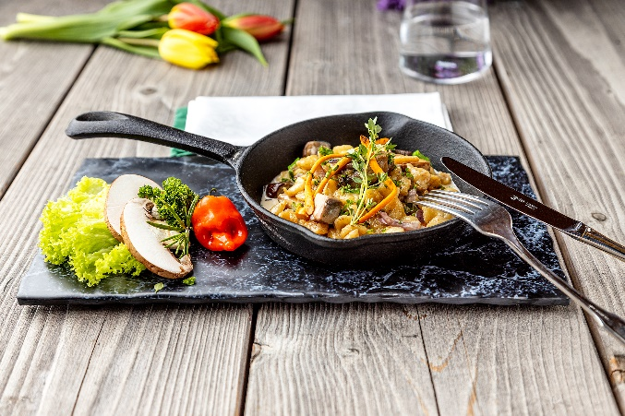
Spätzle-Pilzpfanne mit Gartenkräutern
Rezeptur / Vor- u. Nachkalkulation

Anzahl Portionen | 10 |  | Graue Felder können bearbeitet werden!

Artikel | Menge pro Port. in kg/l | Menge pro Anzahl Port. | Preis je kg/l/Stk. | Betrag gesamt | Verbrauch tatsächlich | Betrag tatsächlich
Burgis Eierspätzle | 0.150 | 1.500 |  | - € |  | - €
Champignons | 0.025 | 0.250 |  | - € |  | - €
Steinchampignons | 0.025 | 0.250 |  | - € |  | - €
Schalotten | 0.015 | 0.150 |  | - € |  | - €
Schinken | 0.025 | 0.250 |  | - € |  | - € | ZUBEREITUNG
Sahne | 0.025 | 0.250 |  | - € |  | - €
Gemüsebrühe | 0.050 | 0.500 |  | - € |  | - € | Die Champignons säubern und in gleichgroße Ecken schneiden. Die Schalotten fein würfeln, den Schinken klein schneiden und mit den Champignons in Butter andünsten. Die Eierspätzle unterheben und mit anbraten. Alles mit Sahne und Gemüsebrühe ablöschen und einreduzieren lassen. Zum Servieren mit den frischen Gartenkräutern garnieren.
Gartenkräuter frisch | 0.005 | 0.050 |  | - € |  | - €
 |  | 0.000 |  | - € |  | - €
 |  | 0.000 |  | - € |  | - €
 |  | 0.000 |  | - € |  | - €
 |  | 0.000 |  | - € |  | - €
 |  | 0.000 |  | - € |  | - €
 |  | 0.000 |  | - € |  | - €
 |  | 0.000 |  | - € |  | - €
 |  | 0.000 |  | - € |  | - €
 |  | 0.000 |  | - € |  | - €
Gewürze | 0.002 | 0.020 |  | - € |  | - €
Salz, Pfeffer, Muskat | 0.000 | 0.000 |  | - € |  | - €
Öl, Butter, Divers | 0.010 | 0.100 |  | - € |  | - €
Betrag gesamt |  |  |  | - €
Betrag tatsächlich gesamt |  |  |  |  |  | - €
WE. Pro Pers. Kalkuliert |  |  |  | - €
plus Sicherheit in % | 6 |  |  | - €
WE.pro Pers. Gesamt |  |  |  | - €
WE.pro Pers. Tatsächlich |  |  |  |  |  | - €
plus Aufschlag in % | 320 | - € |  | - € | WE. In % | #DIV/0!
plus MwSt. in % | 19 | - € |  | - €
Verkaufspreis

